接口测试UML用例图
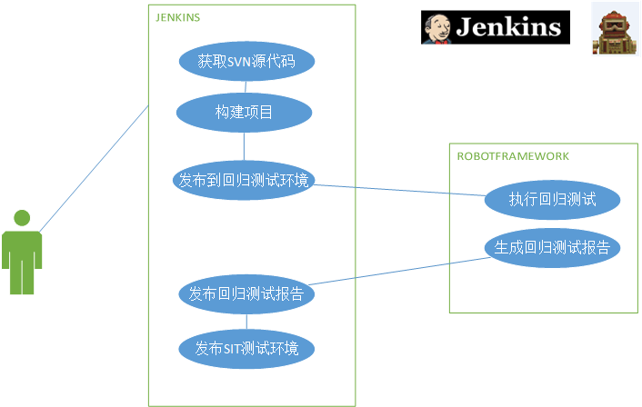

自动化测试环境部署
自动化测试环境部署
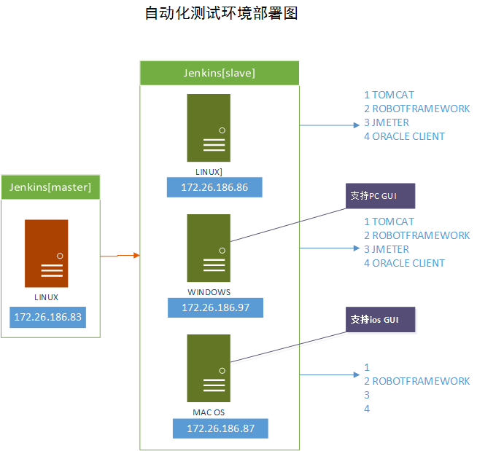

 | windows-slave启动方式：java web sart （system server方式不能直接启动GUI和浏览器）

 | linux-slave启动：ssh
 | mac-slave启动： ssh

